Matriz



 |  |  |  |  |  |  |  |  |  |  |  | Código: FT-M1-MCO-12
 |  |  |  |  |  |  |  |  |  |  |  | Versión: 01
 |  |  |  |  |  |  |  |  |  |  |  | Fecha aprobación: 28/09/2017

 | Objeto del Proceso de Contratación: |  |  |  | Compraventa de elementos tácticos para la Secretaría de Seguridad y Convivencia del Municipio de Medellín.

RIESGOS

N° | Etapa | Fuente | Tipo | Riesgo | Consecuencia | Probabilidad | Impacto | Nivel de riesgo inherente | Asignación | Tratamiento | Controles | Probabilidad | Impacto | Nivel de riesgo residual

1 | Planeación | Externa | Operacional | Especificaciones solicitadas por fuera del alcance de los interesados a presentarse | DECLARATORIA DEL PROCESO DESIERTO | 2 | 1 | 2 | ESU | Reducir el riesgo | 1. Revisión de comportamiento de procesos anteriores 2. Revisión de los históricos de requerimientos de los clientes 3.Revisión y validación de las variables jurídicas, financieras y técnicas por parte de las áreas correspondientes | 1 | 1 | 1
2 |  | Interno | Operacional | Realización incompleta o inoportuna de estudios de mercado | NO APERTURA DEL PROCESO DE CONTRATACION | 2 | 1 | 2 | ESU | Reducir el riesgo | 1. Obligatoriedad de referenciamiento de precios 2. Actualización permanente de la información consignada 3. Rastreo adecuado e integral de la información de cada mercado | 1 | 1 | 1
3 |  | Interno | Operacional | Falta de conocimiento de los potenciales proponentes sobre la convocatoria de contratación | FALTA PLURALIDAD DE OFERENTES | 1 | 2 | 2 | ESU | Reducir el riesgo | 1. Publicación en el portal de contratación de la ESU 2. Realización de referenciamiento de mercado 3. Invitación a participar | 1 | 1 | 1
4 |  | Interno | Operacional | Inadecuada formulación de pliegos de condiciones | DECLARATORIA DEL PROCESO DESIERTO/ DIFICULTADES EN LA EJECUCION | 1 | 3 | 3 | ESU | Reducir el riesgo | 1. Revisión detallada e integral del requerimiento de compra 2. Revisión y aprobación por parte de las áreas correspondientes de las diferentes variables 3. Validación de datos históricos | 1 | 2 | 2
5 |  | Interno | Operacional | Los documentos requeridos, requisitos habilitantes y factores de verificación y evaluación no son los apropiados para el objeto a contratar | SELECCIÓN NO ADECUADA DEL CONTRATISTA/ DECLARATORIA DESIERTO | 1 | 1 | 1 | ESU | Reducir el riesgo | 1. Revisión detallada e integral del requerimiento de compra 2. Experiencia por la empresa contratante en aspecto técnicos y de contratación correspondientes al objeto a contratar 3. Revisión y aprobación por parte de las áreas correspondientes de las diferentes variables | 1 | 1 | 1
6 | Selección | Interno | Operacional | Inadecuada evaluación de potenciales contratistas | SELECCIÓN NO ADECUADA DEL CONTRATISTA/ DECLARATORIA DESIERTO | 1 | 3 | 3 | ESU | Reducir el riesgo | 1. Estricto cumplimiento a los pliegos de condiciones y/o Manual de Contratación 2. Verificación y validación por parte de las áreas correspondientes | 1 | 1 | 1
7 |  | Externa | Operacional | Declaración de desierto del proceso por carencia de proponentes | INICIO DE NUEVO PROCESO/ CANCELACION POR PARTE DEL CLIENTE | 2 | 4 | 8 | ESU | Reducir el riesgo | 1. Publicación en el portal de contratación de la ESU 2. Realización de referenciamiento de mercado 3. Invitación a participar | 1 | 2 | 2
8 |  | Externa | Operacional | Declaración de desierto del proceso por incumplimiento de los pliegos de condiciones por parte de los proponentes | INICIO DE NUEVO PROCESO/ CANCELACION POR PARTE DEL CLIENTE | 2 | 4 | 8 | ESU | Reducir el riesgo | 1. Validación y verificación de condiciones en la etapa de planeación 2. Respuesta oportuna a las inquietudes presentadas por los proponentes 3. Realización de referenciamiento de mercado | 1 | 2 | 2
9 |  | Externo | Operacional | Retrasos en los tiempos estipulados para la adjudicación del contrato | DEMORAS EN LA EJECUCION CONTRACTUAL | 2 | 1 | 2 | ESU | Reducir el riesgo | 1. Seguimiento estricto al cronograma de actividades de la respectiva solicitud. 2. Respuesta oportuna a las inquietudes presentadas por los proponentes. 3. Acompañamiento por parte de la Secretaria General de la ESU. 4. Aprobación por parte del comité de contratación al informe de evaluación | 1 | 1 | 1
10 |  | Interno Externo | Operacional | Retrasos en la legalización del contrato, pólizas y Acta de Inicio que afecta la inicio de la ejecución contractual | DEMORAS EN LA EJECUCION CONTRACTUAL | 1 | 2 | 2 | ESU/CONTRATISTA | Reducir el riesgo | 1. Claridad en las especificaciones solicitadas en los pliegos de condiciones. 2. Publicación informe de evaluación 3. Seguimiento por parte de la ESU a los tramites de legalizacion realizados por el contratista. | 1 | 1 | 1
11 |  | Externa | Operacional | La cantidad resultante de oferentes elegibles no es la mínima requerida por el Manual de Contratación | INCUMPLIMIENTO MANUAL DE CONTRATACION | 1 | 3 | 3 | ESU | Reducir el riesgo | 1. Claridad en los pliegos y condiciones 2. Respuesta oportuna a las observaciones presentas por los proponentes en la etapa de publicación 3. Hacer la respectiva subsanación en caso de requerirse con el apoyo de la Secretaria General 4. Verificación de la documentación aportada | 1 | 1 | 1
12 |  | Externo | Operacional | Requerimiento inoportuno del servicio por parte del cliente | DEMORAS EN LA EJECUCION CONTRACTUAL | 1 | 3 | 3 | ESU/CLIENTE | Reducir el riesgo | 1. Definición de la priorización por parte de los directivos responsables 2. Determinación de protocolos internos para atender estas situaciones que involucren a todas las áreas vinculadas | 1 | 2 | 2
13 |  | Externo | Operacional | Adulteración de documentos por parte de los oferentes | DECLARATORIA DEL PROCESO DESIERTO | 1 | 3 | 3 | ESU/PROVEEDOR | Reducir el riesgo | 1. Verificación de la documentación aportada | 1 | 2 | 2
14 |  | Interno | Operacional | Generar acciones permitiendo el favorecimiento de proveedores | AFECTACION REPUTACIONAL/ AFECTACION JURIDICA/SELECCIÓN NO OBJETIVA DEL PROVEEDOR | 1 | 3 | 3 | ESU | Reducir el riesgo | 1. Revisión de las propuestas por parte del área misional y de las áreas de apoyo. 2. Revisión por parte del Comité de Contratación | 1 | 1 | 1
15 | Contratación | Interno Externo | Operacional | Indebida exoneración de expedición de pólizas o constitución inadecuada o tardía de las garantías contractuales exigidas | INCUMPLIMIENTO JURIDICO/RIESGO POR FALTA DE AMPAROS | 2 | 2 | 4 | ESU | Reducir el riesgo | 1. Claridad en las especificaciones solicitadas en los pliegos de condiciones o estudios previos 2. Verificación y validación con la Secretaría General y compañías aseguradoras | 1 | 1 | 1
16 |  | Interno | Operacional | Inadecuada formulación del documento contractual | NO CUMPLIMIENTO DE LAS OBLIGACIONES NTRE LAS PARTES | 1 | 4 | 4 | ESU | Reducir el riesgo | 1. Elaboración clara y coherente del documento contractual de conformidad con las especificaciones solicitadas en los pliegos de condiciones o estudios previos 2. Verificación y validación de la Secretaría General u otras áreas de interés | 1 | 2 | 2
17 |  | Interno | Operacional | Incumplimiento de la publicación del contrato | MULTAS O SANCIONES DERIVADOS DEL INCUMPLIMIENTO | 2 | 2 | 4 | ESU/CONTRATISTA | Reducir el riesgo | 1. Cumplimiento de los términos estipulados en la ley y en el Manual de Contratación 2. Firma oportuna de los contratos | 1 | 1 | 1
18 | Ejecución | Externa | Operacional | Incumplimiento de las obligaciones contractuales por parte del contratista | MULTAS O SANCIONES DERIVADOS DEL INCUMPLIMIENTO DEL CONTRATO | 2 | 5 | 10 | CONTRATISTA | Reducir el riesgo | 1. Seguimiento y control por parte del supervisor de la ESU 2. Comunicación clara y efectiva acerca de todas las obligaciones del contrato 3. Respaldo de garantías al contrato | 2 | 2 | 4
19 |  | Externa | Operacional | Configuración de circunstancias externas que impiden el cumplimiento de las obligaciones contractuales | INCUMPLIMIENTO DEL OBJETO CONTRACTUAL | 1 | 5 | 5 | CONTRATISTA | Reducir el riesgo | 1. Seguimiento y control por parte del supervisor de la ESU 2. Comunicación constante entre el supervisor y el cliente y entre el supervisor y el proveedor 3. Definición precisa de las circunstancias que no constituirán fuerza mayor o caso fortuito | 1 | 3 | 3
20 |  | Externa | Operacional | Sobre ejecución por parte del contratista en el desarrollo de sus obligaciones | RIESGO PECUNIARIO | 1 | 5 | 5 | CONTRATISTA | Reducir el riesgo | 1.Seguimiento y control por parte del supervisor de la ESU 2. Claridad en la redacción de las cláusulas | 1 | 2 | 2
21 |  | Interno Externo | Operacional | Retrasos en el pago a los contratistas | INCUMPLIMIENTO DEL OBJETO CONTRACTUAL, RETRASOS EN LA EJECUCION DERIVADOS DEL NO PAGO | 1 | 3 | 3 | ESU/CLIENTE | Reducir el riesgo | 1. Disposición de cláusulas coherentes con la administración de los recursos y la forma de pago del contratista 2. Oportuna gestión de cobro de los recursos a administrar 3. Comunicación permanente y efectiva entre las áreas de pago y de ejecución | 1 | 1 | 1
22 |  | Interno Externo | Operacional | Tiempo de ejecución ajustado al plazo del contrato interadministrativo | INCUMPLIMIENTO EN LA ENTREGA DE LOS ELEMENTOS EN LOS TIEMPOS REQUERIDOS | 3 | 4 | 12 | ESU/CLIENTE/CONTRATISTA | Trasladar el riesgo | 1. Generar cronograma de actividades identificando los puntos críticos. 2. Seguimiento estricto al cronograma de actividades. 3. Información oportuna por parte de supervisor del contrato frente a cualquier novedad en la ejecución que pueda afectar el plazo estipulado en el contrato. | 2 | 3 | 6
23 |  | Interno Externo | Operacional | Demora en la entrega de los elementos por la aprobación de la pruebas requreridas con por el usuario final y la aceptación en el cumplimiento de las especificaciones técnicas solicitadas en pliego de condiciones y lo contenido en las normas contenidas en él. | INCUMPLIMIENTO EN LA ENTREGA DE LOS ELEMENTOS EN LOS TIEMPOS REQUERIDOS | 2 | 4 | 8 | ESU/CONTRATISTA | Reducir el riesgo | 1. Generar cronograma de actividades identificando los puntos críticos. 2. Seguimiento estricto al cronograma de actividades. 3. Información oportuna por parte de supervisor del contrato frente a cualquier novedad en la ejecución que pueda afectar el plazo estipulado en el contrato. | 2 | 3 | 6
24 |  | Externo | Operacional | Los efectos favorables o desfavorables derivados de las variaciones en los precios del mercado de los materiales, los insumos, mano de obra de los elmentos a contratar | POSIBLE INCUMPLIMIENTO DEL PROVEEDOR EN LA EJECUCION DEL CONTRATO | 2 | 4 | 8 | CONTRATISTA | Reducir el riesgo | 1. Revisión de la ecuación contractual 2. Identificación del tipo de novedades generadas dentro de la ejecución contractual indicando el origen de la mismas. 3. Monitoreo por parte del contratista de las condiciones de mercado a nivel nacional, departamental y regional que afecten el cumplimiento del objeto contractual y reportarlas a la ESU en caso que aplique. | 2 | 2 | 4
25 |  | Externo | Operacional Regulatorio | Novedades en la importación y nacionalización de los elementos que lo requieran | POSIBLE INCUMPLIMIENTO DEL PROVEEDOR EN LA EJECUCION DEL CONTRATO | 2 | 3 | 6 | CONTRATISTA | Reducir el riesgo | 1. Seguimiento por parte del supervisor al cronograma de actividades para la actividad de importación 2. Apoyar al contratista con la documentación requerida para el proceso de importación de forma oportuna (si aplica) 3. Verirficación de normatividad y regulaciones generadas durante la ejecución del contrato | 2 | 2 | 4
26 |  | Externo | Operacional | Imperfectos, fallas y no funcionamiento de los equipos adquiridos | DEMORAS EN LA EJECUCION CONTRACTUAL POR LOS TIEMPOS INURRIDOS PARA LA APLICACIÓN DE GARANTÍAS | 2 | 2 | 4 | CONTRATISTA | Reducir el riesgo | 1.Certificados de garantía de los elementos requerido 2. Tiempo de respuesta por parte del contratista para efectuar cambios de los elementos defectuosos 3. Garantías contractuales | 1 | 1 | 1
27 |  | Externo | Regulatorio/ Económico | Variaciones en la tasa de cambio, divisa, o tasa representativa del mercado | POSIBLE INCUMPLIMIENTO DEL PROVEEDOR EN LA EJECUCION DEL CONTRATO | 1 | 4 | 4 | CONTRATISTA | Trasladar el riesgo | 1. Seguimiento al comportamiento a la tasa de cambio por parte del supervisor del contrato. 2. Consideraciones por parte del contratista como plan alterno en caso de presentarse cambios drásticos en la tasa de cambio desde la presentación de la oferta al proceso de contratación. 3. Soporte documental de sucesos que puedan afectar la condición económica establecida en el contrato
28 |  | Externo | Operacional | Descontinuación de las especificaciones técnicas de los equipos objeto de la contratación | DEMORAS EN LA EJECUCION, VERIFICACION CON EL CLIENTE | 2 | 2 | 4 | ESU/CLIENTE | Reducir el riesgo | 1. Información oportuna por parte del contratista en cuanto a las actualizaciones en los equipos y elementos objeto de la contratación al supervisor del contrato. 2. Verificacion con el cliente de las diferentes alternativas que se ofrecen en el mercado
29 |  | Externa | Operacional | Cancelación o postergación del servicio requerido por parte del cliente | SUSPENSION O TERMINACIÓN DEL CONTRATO | 3 | 5 | 15 | CLIENTE | Aceptar el riesgo | 1. Información oportuna al proveedor y al supervisor del contrato. 2. Negociar la aceptación de la modificación | 3 | 4 | 12
30 | Liquidación | Externa | Operacional | No concurrencia del contratista para suscribir el documento de liquidación | LIQUIDACION UNILATERAL | 3 | 2 | 6 | CONTRATISTA | Aceptar el riesgo | 1. Documentación del trámite para la suscripción de la liquidación 2. Liquidación unilateral | 2 | 1 | 2
31 |  | Externa Interna | Operacional | Disparidad en el cruce de cuentas y obligaciones pendientes al momento de la liquidación | DEMORAS EN LA LIQUIDACION | 2 | 3 | 6 | ESU/CONTRATISTA | Reducir el riesgo | 1. Seguimiento y control por parte del supervisor de la ESU 2. Gestión documental adecuada 3. Disposición de cláusulas claras en el documento contractual | 1 | 1 | 1

PROBABILIDAD |  |  |  |  |  |  |  | IMPACTO

Instrucciones
INSTRUCCIONES DE DILIGENCIAMIENTO

Los campos del formato deben diligenciarse de acuerdo a las siguientes indicaciones, y remitiendose al Manual para la Identificación y Cobertura del Riesgo en los procesos de Contratación propuesto por Colombia Compra Eficiente donde se encuentra el detalle de la mtodología:

1- Objeto del Proceso de Contratación:

2- Riesgos

3- N°: consecutivo para enumerar e identificar el riesgo.

4- Etapa: Planeación, Selección, Contratación y Ejecución.

5- Fuente: Interno o Externo.

6- Tipo: Económico, Social, Político, Operacional, Financiero, Regulatorio, de la Naturaleza, Ambiental, Tecnológico.

7- Riesgo: descripción del evento que puede afectar el objeto de contratación.

8- Consecuencia de la ocurrencia del evento: efectos que podrían pasar si se materializara el evento

9- Probabilidad: Valorar de 1 a 5 la probabilidad de acuerdo a la siguiente tabla:
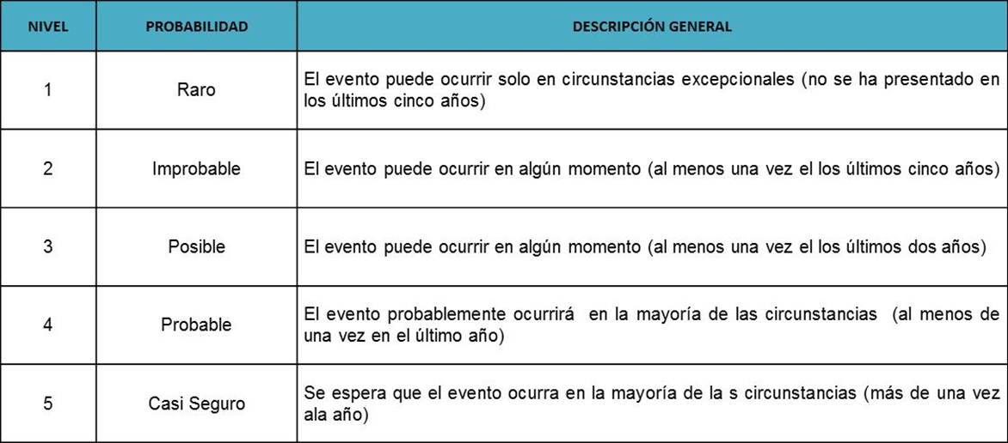

10- Impacto: Valorar de 1 a 5 el impacto de acuerdo a la siguiente tabla:
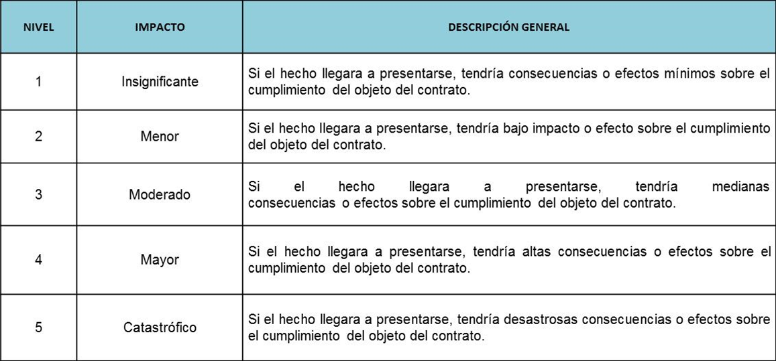

11- Nivel de riesgo inherente: multiplicación de la valoración realizada para la probabilidad y el impacto. Da como resultado
el nivel del riesgo sin aplicación de controles y se calcula teniendo en cuenta la siguiente tabla:


12- Asignación: determinar la parte encargada de administrar y mitigar el riesgo.

13- Tratamiento: Evitar, Transferir, Aceptar o Reducir.

14- Controles: establecer las acciones puntuales que se llevan a cabo para mitigar la ocurrencia o el impacto del riesgo.

15- Probabilidad - Impacto: Se calcula nuevamente la probabilidad e impacto teniendo en cuenta la aplicación de los controles. Se espera que la probabilidad o impacto disminuyan.

16- Nivel de riesgo residual: Se calcula nuevamente el nivel de riesgo pero teniendo en cuenta la aplicación de los controles

